상품제안서
다이아 스프링 다이어리 25절/32절 | 상품코드: S48443

 |  |  |  |  |  |  | 02-713-8555 | www.synergygift.co.kr
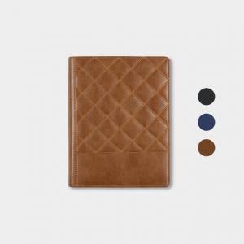 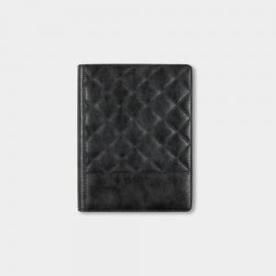 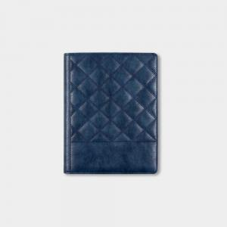

【상세/제작정보】 | 비건원단, FSC인증종이, 가름끈 볼펜꽂이 스프링다이어리

【인쇄/포장옵션】 | 불박, 금박, 은박 / OPP(비닐)

【공급단가】 | 수량 | 50~ | 100~ | 500~ | 1,000~ | 3,000~
*VAT별도 | 32절 | 8,840원 | 8,120원 | 7,500원 | 6,780원 | 6,210원
 | 25절 | 9,230원 | 8,500원 | 7,740원 | 7,020원 | 6,550원

【상품 URL】 | https://www.synergygift.co.kr:443/src/goods_detail.php?gdno=48443

